filtros
primer filtro es que tipo de construccion |  | este mismo filtro puede realizarse por proceso | solo se requieren estados P (C: cancelado, F: finalizado, P: Pendiente) | REV_RESPONSABLE
D_PROCESO |  | PROCESO | REV_ESTADO | solo los usuarios de CHEC en este caso estos
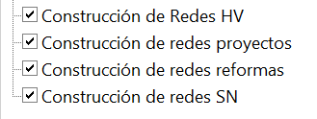
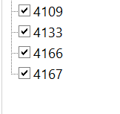
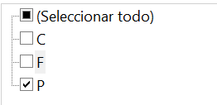
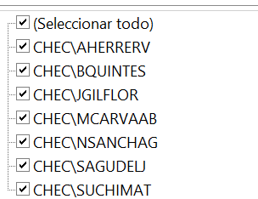

 |  |  | PRO_ESTADO
 |  |  | tambien se puede filtrar por este (T: tramite)

 | datos unicos proceso y los procesos requeridos
 | datos requeridos

 |  |  |  | CHEC\JJURADOJ
 |  |  |  | CHEC\BQUINTES
 |  |  |  | CHEC\FLEONPER
 |  |  |  | CHEC\SUCHIMAT
 |  |  |  | CHEC\SAGUDELJ
 |  |  |  | CHEC\MCARVAAB
 |  |  |  | CHEC\OQUINTM
 |  |  |  | CHEC\SGIRAMUR

